004
004
【項番004:確認内容】 |  |  | ⇒ | NG
・「I02:EXCELファイルへのエビデンス成型が完了しました。」が出力されること ・「I00:処理が正常に終了しました」が出力されてメニューに戻ること ・コンマ区切りのCSVファイルが作成されていること ・タブ区切りのTSVファイルが作成されていること ・文字化けしていないExcelファイルが作成されていること ・ヘッダ部のセル背景のみ塗りつぶしされていること ・罫線が格子になっていること ・テーブルデータがファイルの内容に反映されていること ・ファイル名が「テーブル名_data_作成時点の日時」になっていること |  |  |  |  |  |  |  |  | → | OK |  | 【正常系】 division_codeテーブルのデータが書き込まれた以下3ファイルが作成される ・CSVファイル ・TSVファイル ・Excelファイル
 |  |  |  |  |  |  |  |  | → | OK
 |  |  |  |  |  |  |  |  | → | OK
 |  |  |  |  |  |  |  |  | → | OK
 |  |  |  |  |  |  |  |  | → | OK
 |  |  |  |  |  |  |  |  | → | OK
 |  |  |  |  |  |  |  |  | → | OK
 |  |  |  |  |  |  |  |  | → | NG
 |  |  |  |  |  |  |  |  | → | OK

【前提条件】
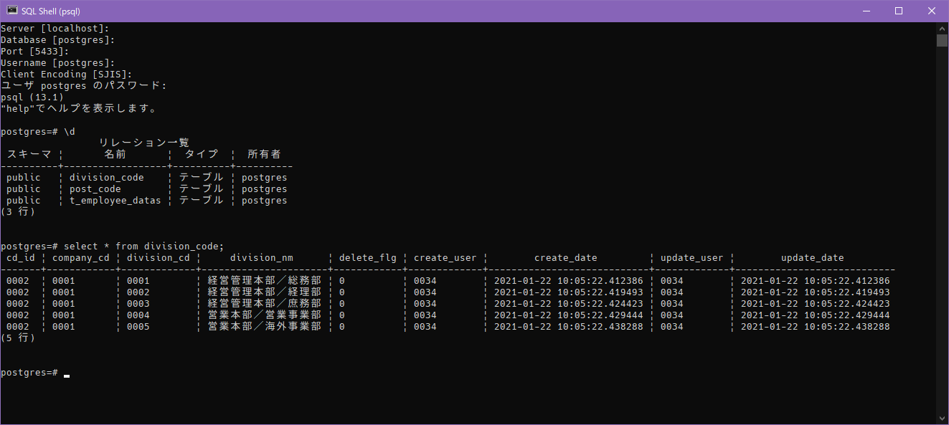

division_codeテーブルにデータが存在していること

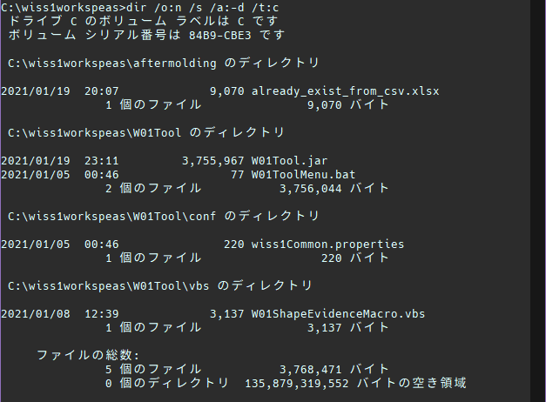

処理前のフォルダ内のファイル数

【確認内容】
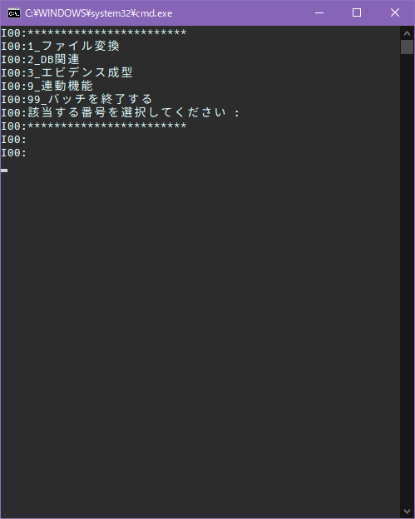

テスト手順②
9を入力

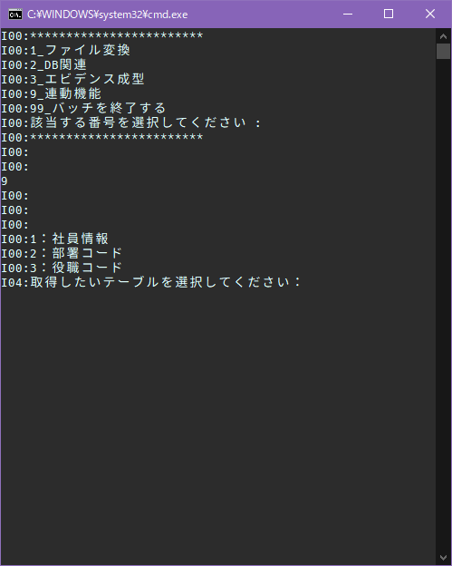

テスト手順③
2を入力

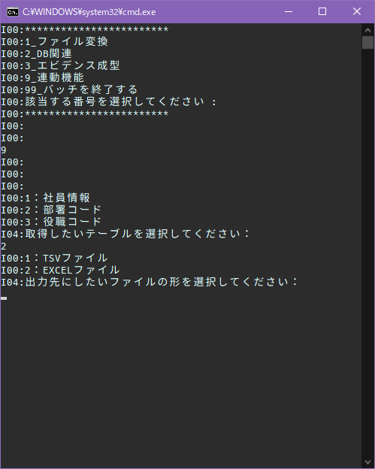

テスト手順④
1を入力

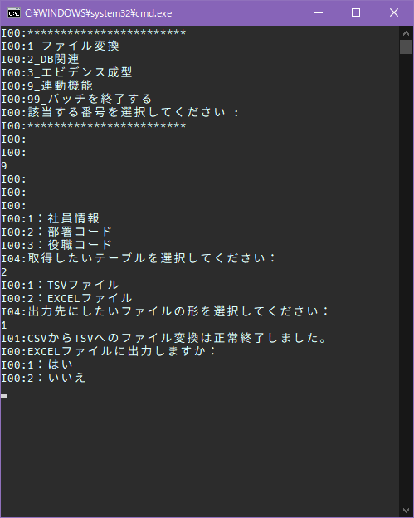

テスト手順⑤
1を入力

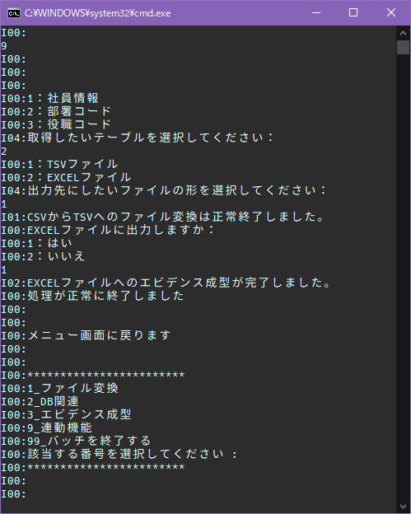

・「I02:EXCELファイルへのエビデンス成型が完了しました。」が出力されること
・「I00:処理が正常に終了しました」が出力されてメニューに戻ること

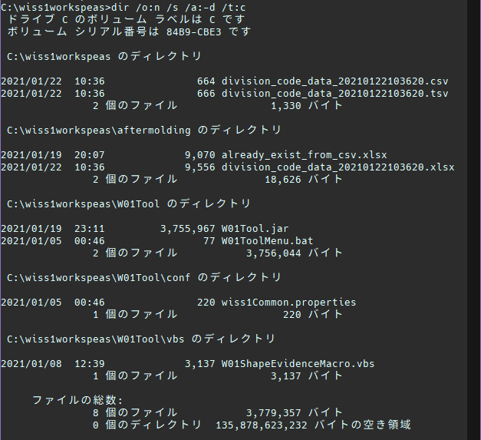

・CSVファイルが作成されていること
・TSVファイルが作成されていること
・Excelファイルが作成されていること

ファイル名が「テーブル名_data_作成時点の日時」になっていること

コンマ区切りのCSVファイル

・テーブルデータがファイルの内容に反映されていること
→CSVからTSVへの変換時に最終行の改行の有無が異なる

タブ区切りのTSVファイル

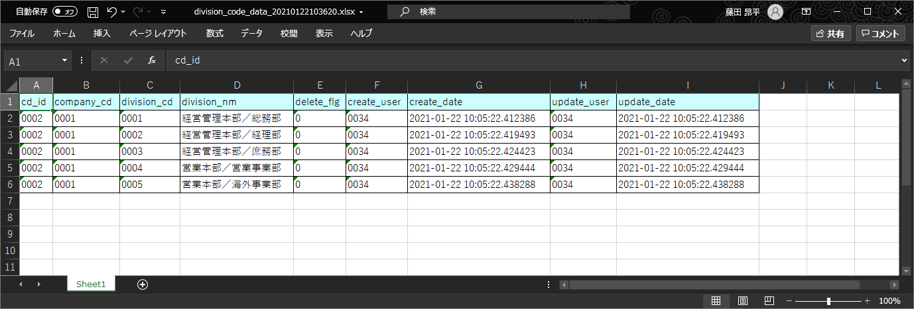

・Excelファイルが文字化けしていないこと
・ヘッダ部のセル背景のみ塗りつぶしされていること
・罫線が格子になっていること

【文字列比較】
比較元データ
division_codeテーブルデータ
cd_id | company_cd | division_cd | division_nm | delete_flg | create_user | create_date | update_user | update_date
0002 | 0001 | 0001 | 経営管理本部／総務部 | 0 | 0034 | 2021-01-22 10:05:22.412386 | 0034 | 2021-01-22 10:05:22.412386
0002 | 0001 | 0002 | 経営管理本部／経理部 | 0 | 0034 | 2021-01-22 10:05:22.419493 | 0034 | 2021-01-22 10:05:22.419493
0002 | 0001 | 0003 | 経営管理本部／庶務部 | 0 | 0034 | 2021-01-22 10:05:22.424423 | 0034 | 2021-01-22 10:05:22.424423
0002 | 0001 | 0004 | 営業本部／営業事業部 | 0 | 0034 | 2021-01-22 10:05:22.429444 | 0034 | 2021-01-22 10:05:22.429444
0002 | 0001 | 0005 | 営業本部／海外事業部 | 0 | 0034 | 2021-01-22 10:05:22.438288 | 0034 | 2021-01-22 10:05:22.438288

比較先データ1 |  |  |  |  |  |  |  |  |  |  | 比較先データ2 |  |  |  |  |  |  |  |  | 比較先データ3
division_code_data_20210122103620.csv |  |  |  |  |  |  |  |  |  |  | division_code_data_20210122103620.tsv |  |  |  |  |  |  |  |  | division_code_data_20210122103620.xlsx |  |  |  |  |  |  |  |  | 結果 - 比較先データ1 : 比較先データ2 : 比較先データ3
cd_id | company_cd | division_cd | division_nm | delete_flg | create_user | create_date | update_user | update_date |  |  | cd_id | company_cd | division_cd | division_nm | delete_flg | create_user | create_date | update_user | update_date | cd_id | company_cd | division_cd | division_nm | delete_flg | create_user | create_date | update_user | update_date | TRUE | TRUE | TRUE | TRUE | TRUE | TRUE | TRUE | TRUE | FALSE
0002 | 0001 | 0001 | 経営管理本部／総務部 | 0 | 0034 | 2021-01-22 10:05:22.412386 | 0034 | 2021-01-22 10:05:22.412386 |  |  | 0002 | 0001 | 0001 | 経営管理本部／総務部 | 0 | 0034 | 2021-01-22 10:05:22.412386 | 0034 | 2021-01-22 10:05:22.412386 | 0002 | 0001 | 0001 | 経営管理本部／総務部 | 0 | 0034 | 2021-01-22 10:05:22.412386 | 0034 | 2021-01-22 10:05:22.412386 | TRUE | TRUE | TRUE | TRUE | TRUE | TRUE | TRUE | TRUE | FALSE
0002 | 0001 | 0002 | 経営管理本部／経理部 | 0 | 0034 | 2021-01-22 10:05:22.419493 | 0034 | 2021-01-22 10:05:22.419493 |  |  | 0002 | 0001 | 0002 | 経営管理本部／経理部 | 0 | 0034 | 2021-01-22 10:05:22.419493 | 0034 | 2021-01-22 10:05:22.419493 | 0002 | 0001 | 0002 | 経営管理本部／経理部 | 0 | 0034 | 2021-01-22 10:05:22.419493 | 0034 | 2021-01-22 10:05:22.419493 | TRUE | TRUE | TRUE | TRUE | TRUE | TRUE | TRUE | TRUE | FALSE
0002 | 0001 | 0003 | 経営管理本部／庶務部 | 0 | 0034 | 2021-01-22 10:05:22.424423 | 0034 | 2021-01-22 10:05:22.424423 |  |  | 0002 | 0001 | 0003 | 経営管理本部／庶務部 | 0 | 0034 | 2021-01-22 10:05:22.424423 | 0034 | 2021-01-22 10:05:22.424423 | 0002 | 0001 | 0003 | 経営管理本部／庶務部 | 0 | 0034 | 2021-01-22 10:05:22.424423 | 0034 | 2021-01-22 10:05:22.424423 | TRUE | TRUE | TRUE | TRUE | TRUE | TRUE | TRUE | TRUE | FALSE
0002 | 0001 | 0004 | 営業本部／営業事業部 | 0 | 0034 | 2021-01-22 10:05:22.429444 | 0034 | 2021-01-22 10:05:22.429444 |  |  | 0002 | 0001 | 0004 | 営業本部／営業事業部 | 0 | 0034 | 2021-01-22 10:05:22.429444 | 0034 | 2021-01-22 10:05:22.429444 | 0002 | 0001 | 0004 | 営業本部／営業事業部 | 0 | 0034 | 2021-01-22 10:05:22.429444 | 0034 | 2021-01-22 10:05:22.429444 | TRUE | TRUE | TRUE | TRUE | TRUE | TRUE | TRUE | TRUE | FALSE
0002 | 0001 | 0005 | 営業本部／海外事業部 | 0 | 0034 | 2021-01-22 10:05:22.438288 | 0034 | 2021-01-22 10:05:22.438288 |  |  | 0002 | 0001 | 0005 | 営業本部／海外事業部 | 0 | 0034 | 2021-01-22 10:05:22.438288 | 0034 | 2021-01-22 10:05:22.438288 | 0002 | 0001 | 0005 | 営業本部／海外事業部 | 0 | 0034 | 2021-01-22 10:05:22.438288 | 0034 | 2021-01-22 10:05:22.438288 | TRUE | TRUE | TRUE | TRUE | TRUE | TRUE | TRUE | TRUE | FALSE

結果 - 比較元データ : 比較先データ1 |  |  |  |  |  |  |  |  |  |  | 結果 - 比較元データ : 比較先データ2 |  |  |  |  |  |  |  |  | 結果 - 比較元データ : 比較先データ3
TRUE | TRUE | TRUE | TRUE | TRUE | TRUE | TRUE | TRUE | TRUE |  |  | TRUE | TRUE | TRUE | TRUE | TRUE | TRUE | TRUE | TRUE | TRUE | TRUE | TRUE | TRUE | TRUE | TRUE | TRUE | TRUE | TRUE | FALSE
TRUE | TRUE | TRUE | TRUE | TRUE | TRUE | TRUE | TRUE | TRUE |  |  | TRUE | TRUE | TRUE | TRUE | TRUE | TRUE | TRUE | TRUE | TRUE | TRUE | TRUE | TRUE | TRUE | TRUE | TRUE | TRUE | TRUE | FALSE
TRUE | TRUE | TRUE | TRUE | TRUE | TRUE | TRUE | TRUE | TRUE |  |  | TRUE | TRUE | TRUE | TRUE | TRUE | TRUE | TRUE | TRUE | TRUE | TRUE | TRUE | TRUE | TRUE | TRUE | TRUE | TRUE | TRUE | FALSE
TRUE | TRUE | TRUE | TRUE | TRUE | TRUE | TRUE | TRUE | TRUE |  |  | TRUE | TRUE | TRUE | TRUE | TRUE | TRUE | TRUE | TRUE | TRUE | TRUE | TRUE | TRUE | TRUE | TRUE | TRUE | TRUE | TRUE | FALSE
TRUE | TRUE | TRUE | TRUE | TRUE | TRUE | TRUE | TRUE | TRUE |  |  | TRUE | TRUE | TRUE | TRUE | TRUE | TRUE | TRUE | TRUE | TRUE | TRUE | TRUE | TRUE | TRUE | TRUE | TRUE | TRUE | TRUE | FALSE
TRUE | TRUE | TRUE | TRUE | TRUE | TRUE | TRUE | TRUE | TRUE |  |  | TRUE | TRUE | TRUE | TRUE | TRUE | TRUE | TRUE | TRUE | TRUE | TRUE | TRUE | TRUE | TRUE | TRUE | TRUE | TRUE | TRUE | FALSE

CSVへの出力時の文字列は内容が反映されている
セル内改行が含まれているため、Excelの形式としてはデータが異なっている結果となる

⇒004
004
【項番004:確認内容】 |  |  | ⇒ | OK
・「I02:EXCELファイルへのエビデンス成型が完了しました。」が出力されること ・「I00:処理が正常に終了しました」が出力されてメニューに戻ること ・コンマ区切りのCSVファイルが作成されていること ・タブ区切りのTSVファイルが作成されていること ・文字化けしていないExcelファイルが作成されていること ・ヘッダ部のセル背景のみ塗りつぶしされていること ・罫線が格子になっていること ・テーブルデータがファイルの内容に反映されていること ・ファイル名が「テーブル名_data_作成時点の日時」になっていること |  |  |  |  |  |  |  |  | → | OK |  | 【正常系】 division_codeテーブルのデータが書き込まれた以下3ファイルが作成される ・CSVファイル ・TSVファイル ・Excelファイル
 |  |  |  |  |  |  |  |  | → | OK
 |  |  |  |  |  |  |  |  | → | OK
 |  |  |  |  |  |  |  |  | → | OK
 |  |  |  |  |  |  |  |  | → | OK
 |  |  |  |  |  |  |  |  | → | OK
 |  |  |  |  |  |  |  |  | → | OK
 |  |  |  |  |  |  |  |  | → | OK
 |  |  |  |  |  |  |  |  | → | OK

division_codeテーブルにデータが存在していること
【前提条件】
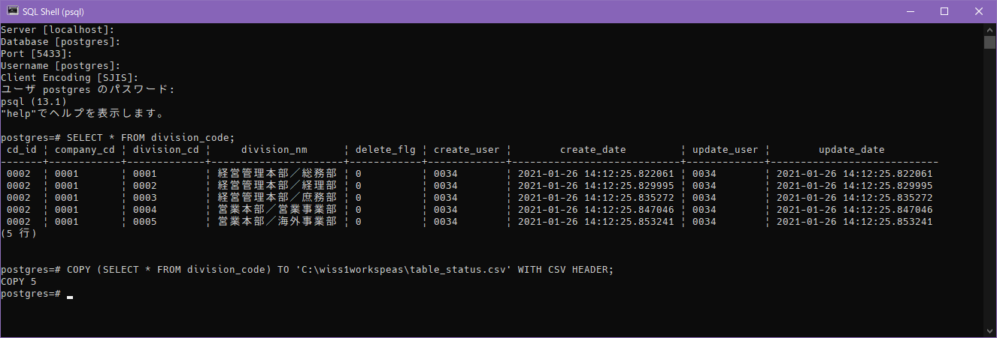

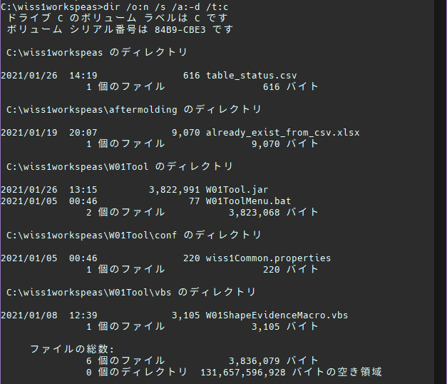

処理前のフォルダ内のファイル数

【確認内容】

テスト手順②
9を入力

テスト手順③
2を入力

テスト手順④
1を入力

テスト手順⑤
1を入力

・「I02:EXCELファイルへのエビデンス成型が完了しました。」が出力されること
・「I00:処理が正常に終了しました」が出力されてメニューに戻ること

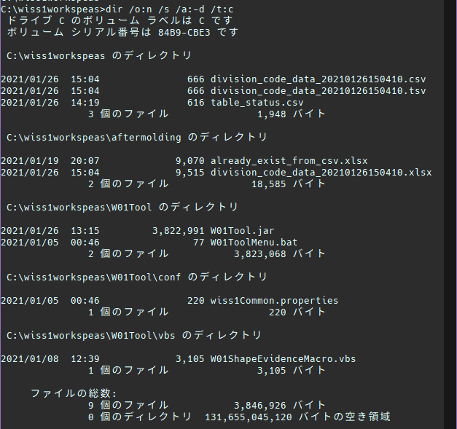

・CSVファイルが作成されていること
・TSVファイルが作成されていること
・Excelファイルが作成されていること

ファイル名が「テーブル名_data_作成時点の日時」になっていること

コンマ区切りのCSVファイル

タブ区切りのTSVファイル

・Excelファイルが文字化けしていないこと
・ヘッダ部のセル背景のみ塗りつぶしされていること
・罫線が格子になっていること

【文字列比較】
比較元データ
division_codeテーブルデータ
cd_id | company_cd | division_cd | division_nm | delete_flg | create_user | create_date | update_user | update_date
0002 | 0001 | 0001 | 経営管理本部／総務部 | 0 | 0034 | 2021-01-26 14:12:25.822061 | 0034 | 2021-01-26 14:12:25.822061
0002 | 0001 | 0002 | 経営管理本部／経理部 | 0 | 0034 | 2021-01-26 14:12:25.829995 | 0034 | 2021-01-26 14:12:25.829995
0002 | 0001 | 0003 | 経営管理本部／庶務部 | 0 | 0034 | 2021-01-26 14:12:25.835272 | 0034 | 2021-01-26 14:12:25.835272
0002 | 0001 | 0004 | 営業本部／営業事業部 | 0 | 0034 | 2021-01-26 14:12:25.847046 | 0034 | 2021-01-26 14:12:25.847046
0002 | 0001 | 0005 | 営業本部／海外事業部 | 0 | 0034 | 2021-01-26 14:12:25.853241 | 0034 | 2021-01-26 14:12:25.853241

比較先データ1 |  |  |  |  |  |  |  |  |  |  | 比較先データ2 |  |  |  |  |  |  |  |  | 比較先データ3
division_code_data_20210126150410.csv |  |  |  |  |  |  |  |  |  |  | division_code_data_20210126150410.tsv |  |  |  |  |  |  |  |  | division_code_data_20210126150410.xlsx |  |  |  |  |  |  |  |  | 結果 - 比較先データ1 : 比較先データ2 : 比較先データ3
cd_id | company_cd | division_cd | division_nm | delete_flg | create_user | create_date | update_user | update_date |  |  | cd_id | company_cd | division_cd | division_nm | delete_flg | create_user | create_date | update_user | update_date | cd_id | company_cd | division_cd | division_nm | delete_flg | create_user | create_date | update_user | update_date | TRUE | TRUE | TRUE | TRUE | TRUE | TRUE | TRUE | TRUE | TRUE
0002 | 0001 | 0001 | 経営管理本部／総務部 | 0 | 0034 | 2021-01-26 14:12:25.822061 | 0034 | 2021-01-26 14:12:25.822061 |  |  | 0002 | 0001 | 0001 | 経営管理本部／総務部 | 0 | 0034 | 2021-01-26 14:12:25.822061 | 0034 | 2021-01-26 14:12:25.822061 | 0002 | 0001 | 0001 | 経営管理本部／総務部 | 0 | 0034 | 2021-01-26 14:12:25.822061 | 0034 | 2021-01-26 14:12:25.822061 | TRUE | TRUE | TRUE | TRUE | TRUE | TRUE | TRUE | TRUE | TRUE
0002 | 0001 | 0002 | 経営管理本部／経理部 | 0 | 0034 | 2021-01-26 14:12:25.829995 | 0034 | 2021-01-26 14:12:25.829995 |  |  | 0002 | 0001 | 0002 | 経営管理本部／経理部 | 0 | 0034 | 2021-01-26 14:12:25.829995 | 0034 | 2021-01-26 14:12:25.829995 | 0002 | 0001 | 0002 | 経営管理本部／経理部 | 0 | 0034 | 2021-01-26 14:12:25.829995 | 0034 | 2021-01-26 14:12:25.829995 | TRUE | TRUE | TRUE | TRUE | TRUE | TRUE | TRUE | TRUE | TRUE
0002 | 0001 | 0003 | 経営管理本部／庶務部 | 0 | 0034 | 2021-01-26 14:12:25.835272 | 0034 | 2021-01-26 14:12:25.835272 |  |  | 0002 | 0001 | 0003 | 経営管理本部／庶務部 | 0 | 0034 | 2021-01-26 14:12:25.835272 | 0034 | 2021-01-26 14:12:25.835272 | 0002 | 0001 | 0003 | 経営管理本部／庶務部 | 0 | 0034 | 2021-01-26 14:12:25.835272 | 0034 | 2021-01-26 14:12:25.835272 | TRUE | TRUE | TRUE | TRUE | TRUE | TRUE | TRUE | TRUE | TRUE
0002 | 0001 | 0004 | 営業本部／営業事業部 | 0 | 0034 | 2021-01-26 14:12:25.847046 | 0034 | 2021-01-26 14:12:25.847046 |  |  | 0002 | 0001 | 0004 | 営業本部／営業事業部 | 0 | 0034 | 2021-01-26 14:12:25.847046 | 0034 | 2021-01-26 14:12:25.847046 | 0002 | 0001 | 0004 | 営業本部／営業事業部 | 0 | 0034 | 2021-01-26 14:12:25.847046 | 0034 | 2021-01-26 14:12:25.847046 | TRUE | TRUE | TRUE | TRUE | TRUE | TRUE | TRUE | TRUE | TRUE
0002 | 0001 | 0005 | 営業本部／海外事業部 | 0 | 0034 | 2021-01-26 14:12:25.853241 | 0034 | 2021-01-26 14:12:25.853241 |  |  | 0002 | 0001 | 0005 | 営業本部／海外事業部 | 0 | 0034 | 2021-01-26 14:12:25.853241 | 0034 | 2021-01-26 14:12:25.853241 | 0002 | 0001 | 0005 | 営業本部／海外事業部 | 0 | 0034 | 2021-01-26 14:12:25.853241 | 0034 | 2021-01-26 14:12:25.853241 | TRUE | TRUE | TRUE | TRUE | TRUE | TRUE | TRUE | TRUE | TRUE

ファイル形式変換によるデータ内容の損壊も認められない

結果 - 比較元データ : 比較先データ1 |  |  |  |  |  |  |  |  |  |  | 結果 - 比較元データ : 比較先データ2 |  |  |  |  |  |  |  |  | 結果 - 比較元データ : 比較先データ3
TRUE | TRUE | TRUE | TRUE | TRUE | TRUE | TRUE | TRUE | TRUE |  |  | TRUE | TRUE | TRUE | TRUE | TRUE | TRUE | TRUE | TRUE | TRUE | TRUE | TRUE | TRUE | TRUE | TRUE | TRUE | TRUE | TRUE | TRUE
TRUE | TRUE | TRUE | TRUE | TRUE | TRUE | TRUE | TRUE | TRUE |  |  | TRUE | TRUE | TRUE | TRUE | TRUE | TRUE | TRUE | TRUE | TRUE | TRUE | TRUE | TRUE | TRUE | TRUE | TRUE | TRUE | TRUE | TRUE
TRUE | TRUE | TRUE | TRUE | TRUE | TRUE | TRUE | TRUE | TRUE |  |  | TRUE | TRUE | TRUE | TRUE | TRUE | TRUE | TRUE | TRUE | TRUE | TRUE | TRUE | TRUE | TRUE | TRUE | TRUE | TRUE | TRUE | TRUE
TRUE | TRUE | TRUE | TRUE | TRUE | TRUE | TRUE | TRUE | TRUE |  |  | TRUE | TRUE | TRUE | TRUE | TRUE | TRUE | TRUE | TRUE | TRUE | TRUE | TRUE | TRUE | TRUE | TRUE | TRUE | TRUE | TRUE | TRUE
TRUE | TRUE | TRUE | TRUE | TRUE | TRUE | TRUE | TRUE | TRUE |  |  | TRUE | TRUE | TRUE | TRUE | TRUE | TRUE | TRUE | TRUE | TRUE | TRUE | TRUE | TRUE | TRUE | TRUE | TRUE | TRUE | TRUE | TRUE
TRUE | TRUE | TRUE | TRUE | TRUE | TRUE | TRUE | TRUE | TRUE |  |  | TRUE | TRUE | TRUE | TRUE | TRUE | TRUE | TRUE | TRUE | TRUE | TRUE | TRUE | TRUE | TRUE | TRUE | TRUE | TRUE | TRUE | TRUE

CSVファイルに内容が反映されている

005
005
【項番005:確認内容】 |  |  | ⇒ | NG
・「I00:処理が正常に終了しました」が出力されてメニューに戻ること ・コンマ区切りのCSVファイルが作成されていること ・タブ区切りのTSVファイルが作成されていること ・テーブルデータがファイルの内容に反映されていること ・ファイル名が「テーブル名_data_作成時点の日時」になっていること |  |  |  |  |  |  |  |  | → | OK |  | 【正常系】 division_codeテーブルのデータが書き込まれた以下2ファイルが作成される ・CSVファイル ・TSVファイル
 |  |  |  |  |  |  |  |  | → | OK
 |  |  |  |  |  |  |  |  | → | OK
 |  |  |  |  |  |  |  |  | → | NG
 |  |  |  |  |  |  |  |  | → | OK

【前提条件】

division_codeテーブルにデータが存在していること

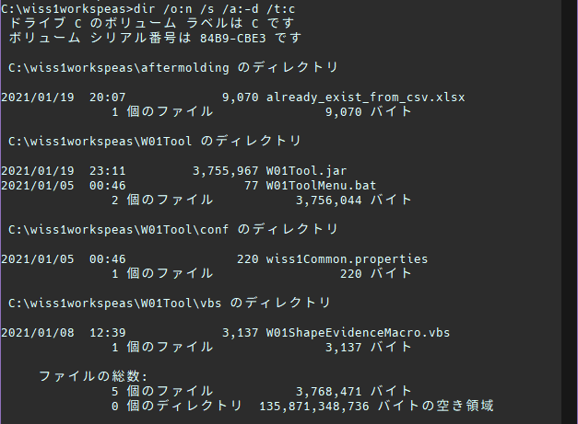

処理前のフォルダ内のファイル数

【確認内容】


テスト手順②
9を入力



テスト手順③
2を入力



テスト手順④
1を入力

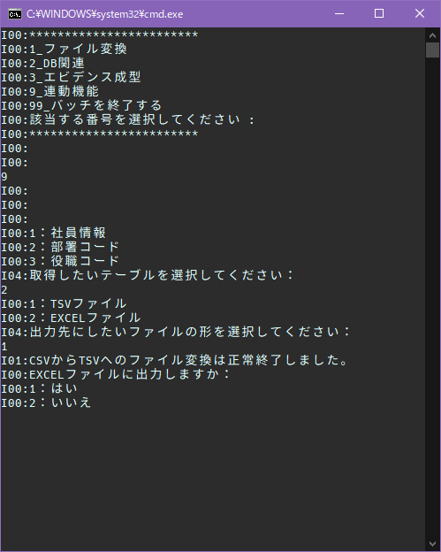

テスト手順⑤
2を入力

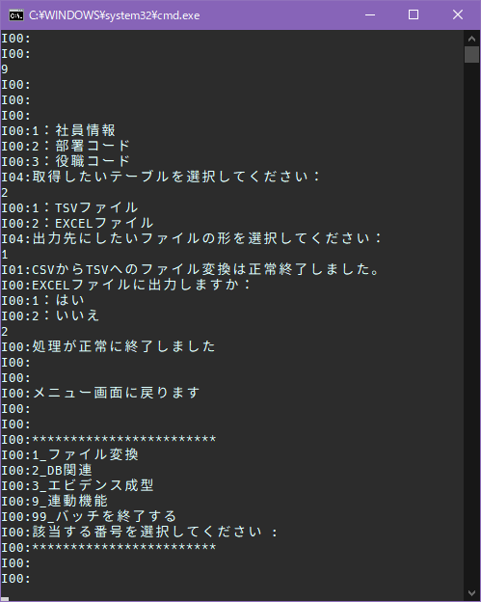

「I00:処理が正常に終了しました」が出力されてメニューに戻ること

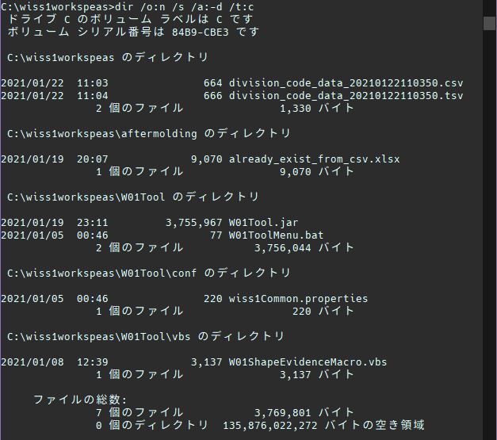

・CSVファイルが作成されていること
・TSVファイルが作成されていること

ファイル名が「テーブル名_data_作成時点の日時」になっていること

コンマ区切りのCSVファイル

・テーブルデータがファイルの内容に反映されていること
→CSVからTSVへの変換時に最終行の改行の有無が異なる

タブ区切りのTSVファイル

【文字列比較】
比較元データ
division_codeテーブルデータ
cd_id | company_cd | division_cd | division_nm | delete_flg | create_user | create_date | update_user | update_date
0002 | 0001 | 0001 | 経営管理本部／総務部 | 0 | 0034 | 2021-01-22 10:05:22.412386 | 0034 | 2021-01-22 10:05:22.412386
0002 | 0001 | 0002 | 経営管理本部／経理部 | 0 | 0034 | 2021-01-22 10:05:22.419493 | 0034 | 2021-01-22 10:05:22.419493
0002 | 0001 | 0003 | 経営管理本部／庶務部 | 0 | 0034 | 2021-01-22 10:05:22.424423 | 0034 | 2021-01-22 10:05:22.424423
0002 | 0001 | 0004 | 営業本部／営業事業部 | 0 | 0034 | 2021-01-22 10:05:22.429444 | 0034 | 2021-01-22 10:05:22.429444
0002 | 0001 | 0005 | 営業本部／海外事業部 | 0 | 0034 | 2021-01-22 10:05:22.438288 | 0034 | 2021-01-22 10:05:22.438288

比較先データ1 |  |  |  |  |  |  |  |  |  |  | 比較先データ2
division_code_data_20210122110350.csv |  |  |  |  |  |  |  |  |  |  | division_code_data_20210122110350.tsv |  |  |  |  |  |  |  |  | 結果 - 比較先データ1 : 比較先データ2
cd_id | company_cd | division_cd | division_nm | delete_flg | create_user | create_date | update_user | update_date |  |  | cd_id | company_cd | division_cd | division_nm | delete_flg | create_user | create_date | update_user | update_date | TRUE | TRUE | TRUE | TRUE | TRUE | TRUE | TRUE | TRUE | TRUE
0002 | 0001 | 0001 | 経営管理本部／総務部 | 0 | 0034 | 2021-01-22 10:05:22.412386 | 0034 | 2021-01-22 10:05:22.412386 |  |  | 0002 | 0001 | 0001 | 経営管理本部／総務部 | 0 | 0034 | 2021-01-22 10:05:22.412386 | 0034 | 2021-01-22 10:05:22.412386 | TRUE | TRUE | TRUE | TRUE | TRUE | TRUE | TRUE | TRUE | TRUE
0002 | 0001 | 0002 | 経営管理本部／経理部 | 0 | 0034 | 2021-01-22 10:05:22.419493 | 0034 | 2021-01-22 10:05:22.419493 |  |  | 0002 | 0001 | 0002 | 経営管理本部／経理部 | 0 | 0034 | 2021-01-22 10:05:22.419493 | 0034 | 2021-01-22 10:05:22.419493 | TRUE | TRUE | TRUE | TRUE | TRUE | TRUE | TRUE | TRUE | TRUE
0002 | 0001 | 0003 | 経営管理本部／庶務部 | 0 | 0034 | 2021-01-22 10:05:22.424423 | 0034 | 2021-01-22 10:05:22.424423 |  |  | 0002 | 0001 | 0003 | 経営管理本部／庶務部 | 0 | 0034 | 2021-01-22 10:05:22.424423 | 0034 | 2021-01-22 10:05:22.424423 | TRUE | TRUE | TRUE | TRUE | TRUE | TRUE | TRUE | TRUE | TRUE
0002 | 0001 | 0004 | 営業本部／営業事業部 | 0 | 0034 | 2021-01-22 10:05:22.429444 | 0034 | 2021-01-22 10:05:22.429444 |  |  | 0002 | 0001 | 0004 | 営業本部／営業事業部 | 0 | 0034 | 2021-01-22 10:05:22.429444 | 0034 | 2021-01-22 10:05:22.429444 | TRUE | TRUE | TRUE | TRUE | TRUE | TRUE | TRUE | TRUE | TRUE
0002 | 0001 | 0005 | 営業本部／海外事業部 | 0 | 0034 | 2021-01-22 10:05:22.438288 | 0034 | 2021-01-22 10:05:22.438288 |  |  | 0002 | 0001 | 0005 | 営業本部／海外事業部 | 0 | 0034 | 2021-01-22 10:05:22.438288 | 0034 | 2021-01-22 10:05:22.438288 | TRUE | TRUE | TRUE | TRUE | TRUE | TRUE | TRUE | TRUE | TRUE

結果 - 比較元データ : 比較先データ1 |  |  |  |  |  |  |  |  |  |  | 結果 - 比較元データ : 比較先データ2
TRUE | TRUE | TRUE | TRUE | TRUE | TRUE | TRUE | TRUE | TRUE |  |  | TRUE | TRUE | TRUE | TRUE | TRUE | TRUE | TRUE | TRUE | TRUE
TRUE | TRUE | TRUE | TRUE | TRUE | TRUE | TRUE | TRUE | TRUE |  |  | TRUE | TRUE | TRUE | TRUE | TRUE | TRUE | TRUE | TRUE | TRUE
TRUE | TRUE | TRUE | TRUE | TRUE | TRUE | TRUE | TRUE | TRUE |  |  | TRUE | TRUE | TRUE | TRUE | TRUE | TRUE | TRUE | TRUE | TRUE
TRUE | TRUE | TRUE | TRUE | TRUE | TRUE | TRUE | TRUE | TRUE |  |  | TRUE | TRUE | TRUE | TRUE | TRUE | TRUE | TRUE | TRUE | TRUE
TRUE | TRUE | TRUE | TRUE | TRUE | TRUE | TRUE | TRUE | TRUE |  |  | TRUE | TRUE | TRUE | TRUE | TRUE | TRUE | TRUE | TRUE | TRUE
TRUE | TRUE | TRUE | TRUE | TRUE | TRUE | TRUE | TRUE | TRUE |  |  | TRUE | TRUE | TRUE | TRUE | TRUE | TRUE | TRUE | TRUE | TRUE

CSVへの出力時の文字列は内容が反映されている

⇒005
005
【項番005:確認内容】 |  |  | ⇒ | OK
・「I00:処理が正常に終了しました」が出力されてメニューに戻ること ・コンマ区切りのCSVファイルが作成されていること ・タブ区切りのTSVファイルが作成されていること ・テーブルデータがファイルの内容に反映されていること ・ファイル名が「テーブル名_data_作成時点の日時」になっていること |  |  |  |  |  |  |  |  | → | OK |  | 【正常系】 division_codeテーブルのデータが書き込まれた以下2ファイルが作成される ・CSVファイル ・TSVファイル
 |  |  |  |  |  |  |  |  | → | OK
 |  |  |  |  |  |  |  |  | → | OK
 |  |  |  |  |  |  |  |  | → | OK
 |  |  |  |  |  |  |  |  | → | OK

【前提条件】
division_codeテーブルにデータが存在していること

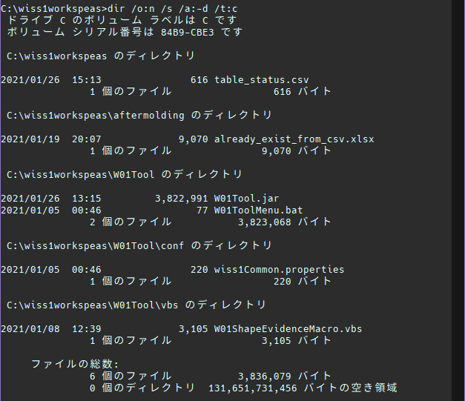

処理前のフォルダ内のファイル数

【確認内容】

テスト手順②
9を入力

テスト手順③
2を入力

テスト手順④
1を入力

テスト手順⑤
2を入力

「I00:処理が正常に終了しました」が出力されてメニューに戻ること

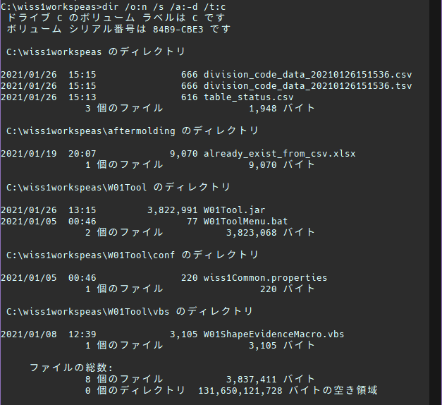

・CSVファイルが作成されていること
・TSVファイルが作成されていること

ファイル名が「テーブル名_data_作成時点の日時」になっていること

コンマ区切りのCSVファイル

タブ区切りのTSVファイル

【文字列比較】
比較元データ
division_codeテーブルデータ
cd_id | company_cd | division_cd | division_nm | delete_flg | create_user | create_date | update_user | update_date
0002 | 0001 | 0001 | 経営管理本部／総務部 | 0 | 0034 | 2021-01-26 14:12:25.822061 | 0034 | 2021-01-26 14:12:25.822061
0002 | 0001 | 0002 | 経営管理本部／経理部 | 0 | 0034 | 2021-01-26 14:12:25.829995 | 0034 | 2021-01-26 14:12:25.829995
0002 | 0001 | 0003 | 経営管理本部／庶務部 | 0 | 0034 | 2021-01-26 14:12:25.835272 | 0034 | 2021-01-26 14:12:25.835272
0002 | 0001 | 0004 | 営業本部／営業事業部 | 0 | 0034 | 2021-01-26 14:12:25.847046 | 0034 | 2021-01-26 14:12:25.847046
0002 | 0001 | 0005 | 営業本部／海外事業部 | 0 | 0034 | 2021-01-26 14:12:25.853241 | 0034 | 2021-01-26 14:12:25.853241

比較先データ1 |  |  |  |  |  |  |  |  |  |  | 比較先データ2
division_code_data_20210126151536.csv |  |  |  |  |  |  |  |  |  |  | division_code_data_20210126151536.tsv |  |  |  |  |  |  |  |  | 結果 - 比較先データ1 : 比較先データ2
cd_id | company_cd | division_cd | division_nm | delete_flg | create_user | create_date | update_user | update_date |  |  | cd_id | company_cd | division_cd | division_nm | delete_flg | create_user | create_date | update_user | update_date | TRUE | TRUE | TRUE | TRUE | TRUE | TRUE | TRUE | TRUE | TRUE
0002 | 0001 | 0001 | 経営管理本部／総務部 | 0 | 0034 | 2021-01-26 14:12:25.822061 | 0034 | 2021-01-26 14:12:25.822061 |  |  | 0002 | 0001 | 0001 | 経営管理本部／総務部 | 0 | 0034 | 2021-01-26 14:12:25.822061 | 0034 | 2021-01-26 14:12:25.822061 | TRUE | TRUE | TRUE | TRUE | TRUE | TRUE | TRUE | TRUE | TRUE
0002 | 0001 | 0002 | 経営管理本部／経理部 | 0 | 0034 | 2021-01-26 14:12:25.829995 | 0034 | 2021-01-26 14:12:25.829995 |  |  | 0002 | 0001 | 0002 | 経営管理本部／経理部 | 0 | 0034 | 2021-01-26 14:12:25.829995 | 0034 | 2021-01-26 14:12:25.829995 | TRUE | TRUE | TRUE | TRUE | TRUE | TRUE | TRUE | TRUE | TRUE
0002 | 0001 | 0003 | 経営管理本部／庶務部 | 0 | 0034 | 2021-01-26 14:12:25.835272 | 0034 | 2021-01-26 14:12:25.835272 |  |  | 0002 | 0001 | 0003 | 経営管理本部／庶務部 | 0 | 0034 | 2021-01-26 14:12:25.835272 | 0034 | 2021-01-26 14:12:25.835272 | TRUE | TRUE | TRUE | TRUE | TRUE | TRUE | TRUE | TRUE | TRUE
0002 | 0001 | 0004 | 営業本部／営業事業部 | 0 | 0034 | 2021-01-26 14:12:25.847046 | 0034 | 2021-01-26 14:12:25.847046 |  |  | 0002 | 0001 | 0004 | 営業本部／営業事業部 | 0 | 0034 | 2021-01-26 14:12:25.847046 | 0034 | 2021-01-26 14:12:25.847046 | TRUE | TRUE | TRUE | TRUE | TRUE | TRUE | TRUE | TRUE | TRUE
0002 | 0001 | 0005 | 営業本部／海外事業部 | 0 | 0034 | 2021-01-26 14:12:25.853241 | 0034 | 2021-01-26 14:12:25.853241 |  |  | 0002 | 0001 | 0005 | 営業本部／海外事業部 | 0 | 0034 | 2021-01-26 14:12:25.853241 | 0034 | 2021-01-26 14:12:25.853241 | TRUE | TRUE | TRUE | TRUE | TRUE | TRUE | TRUE | TRUE | TRUE

ファイル形式変換によるデータ内容の損壊も認められない

結果 - 比較元データ : 比較先データ1 |  |  |  |  |  |  |  |  |  |  | 結果 - 比較元データ : 比較先データ2
TRUE | TRUE | TRUE | TRUE | TRUE | TRUE | TRUE | TRUE | TRUE |  |  | TRUE | TRUE | TRUE | TRUE | TRUE | TRUE | TRUE | TRUE | TRUE
TRUE | TRUE | TRUE | TRUE | TRUE | TRUE | TRUE | TRUE | TRUE |  |  | TRUE | TRUE | TRUE | TRUE | TRUE | TRUE | TRUE | TRUE | TRUE
TRUE | TRUE | TRUE | TRUE | TRUE | TRUE | TRUE | TRUE | TRUE |  |  | TRUE | TRUE | TRUE | TRUE | TRUE | TRUE | TRUE | TRUE | TRUE
TRUE | TRUE | TRUE | TRUE | TRUE | TRUE | TRUE | TRUE | TRUE |  |  | TRUE | TRUE | TRUE | TRUE | TRUE | TRUE | TRUE | TRUE | TRUE
TRUE | TRUE | TRUE | TRUE | TRUE | TRUE | TRUE | TRUE | TRUE |  |  | TRUE | TRUE | TRUE | TRUE | TRUE | TRUE | TRUE | TRUE | TRUE
TRUE | TRUE | TRUE | TRUE | TRUE | TRUE | TRUE | TRUE | TRUE |  |  | TRUE | TRUE | TRUE | TRUE | TRUE | TRUE | TRUE | TRUE | TRUE

CSVファイルに内容が反映されている

006
006
【項番006:確認内容】 |  |  | ⇒ | NG
・「I02:EXCELファイルへのエビデンス成型が完了しました。」が出力されること ・「I00:処理が正常に終了しました」が出力されてメニューに戻ること ・コンマ区切りのCSVファイルが作成されていること ・文字化けしていないExcelファイルが作成されていること ・ヘッダ部のセル背景のみ塗りつぶしされていること ・罫線が格子になっていること ・テーブルデータがファイルの内容に反映されていること ・ファイル名が「テーブル名_data_作成時点の日時」になっていること |  |  |  |  |  |  |  |  | → | OK |  | 【正常系】 division_codeテーブルのデータが書き込まれた以下2ファイルが作成される ・CSVファイル ・Excelファイル
 |  |  |  |  |  |  |  |  | → | OK
 |  |  |  |  |  |  |  |  | → | OK
 |  |  |  |  |  |  |  |  | → | OK
 |  |  |  |  |  |  |  |  | → | OK
 |  |  |  |  |  |  |  |  | → | OK
 |  |  |  |  |  |  |  |  | → | NG
 |  |  |  |  |  |  |  |  | → | OK

【前提条件】

division_codeテーブルにデータが存在していること

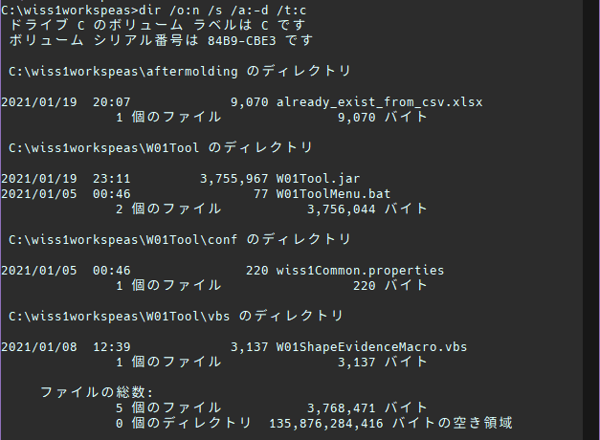

処理前のフォルダ内のファイル数

【確認内容】


テスト手順②
9を入力



テスト手順③
2を入力



テスト手順④
2を入力

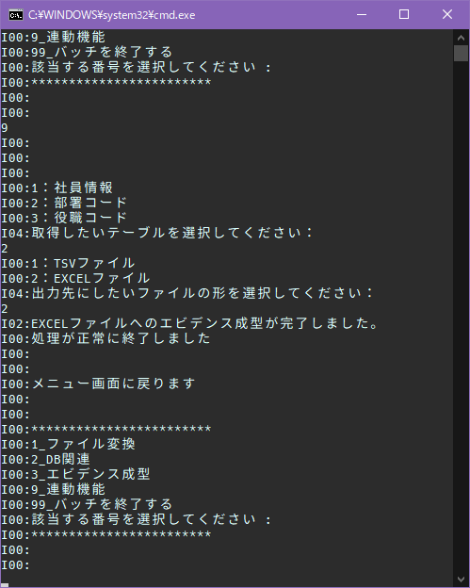

・「I02:EXCELファイルへのエビデンス成型が完了しました。」が出力されること
・「I00:処理が正常に終了しました」が出力されてメニューに戻ること

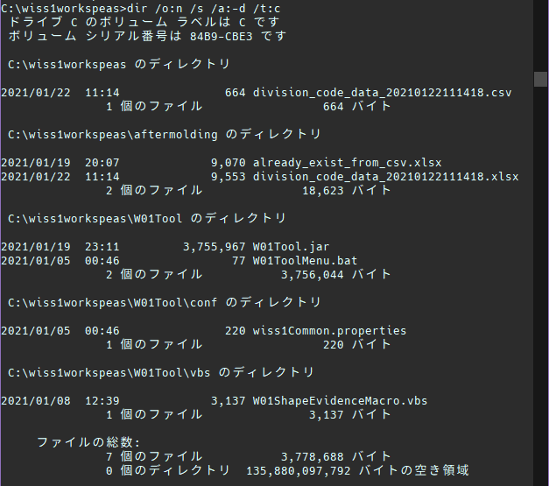

・CSVファイルが作成されていること
・Excelファイルが作成されていること

ファイル名が「テーブル名_data_作成時点の日時」になっていること

コンマ区切りのCSVファイル

・Excelファイルが文字化けしていないこと
・ヘッダ部のセル背景のみ塗りつぶしされていること
・罫線が格子になっていること

【文字列比較】
比較元データ
division_codeテーブルデータ
cd_id | company_cd | division_cd | division_nm | delete_flg | create_user | create_date | update_user | update_date
0002 | 0001 | 0001 | 経営管理本部／総務部 | 0 | 0034 | 2021-01-22 10:05:22.412386 | 0034 | 2021-01-22 10:05:22.412386
0002 | 0001 | 0002 | 経営管理本部／経理部 | 0 | 0034 | 2021-01-22 10:05:22.419493 | 0034 | 2021-01-22 10:05:22.419493
0002 | 0001 | 0003 | 経営管理本部／庶務部 | 0 | 0034 | 2021-01-22 10:05:22.424423 | 0034 | 2021-01-22 10:05:22.424423
0002 | 0001 | 0004 | 営業本部／営業事業部 | 0 | 0034 | 2021-01-22 10:05:22.429444 | 0034 | 2021-01-22 10:05:22.429444
0002 | 0001 | 0005 | 営業本部／海外事業部 | 0 | 0034 | 2021-01-22 10:05:22.438288 | 0034 | 2021-01-22 10:05:22.438288

比較先データ1 |  |  |  |  |  |  |  |  |  |  | 比較先データ2
division_code_data_20210122111418.csv |  |  |  |  |  |  |  |  |  |  | division_code_data_20210122111418.xlsx |  |  |  |  |  |  |  |  | 結果 - 比較先データ1 : 比較先データ2
cd_id | company_cd | division_cd | division_nm | delete_flg | create_user | create_date | update_user | update_date |  |  | cd_id | company_cd | division_cd | division_nm | delete_flg | create_user | create_date | update_user | update_date | TRUE | TRUE | TRUE | TRUE | TRUE | TRUE | TRUE | TRUE | FALSE
0002 | 0001 | 0001 | 経営管理本部／総務部 | 0 | 0034 | 2021-01-22 10:05:22.412386 | 0034 | 2021-01-22 10:05:22.412386 |  |  | 0002 | 0001 | 0001 | 経営管理本部／総務部 | 0 | 0034 | 2021-01-22 10:05:22.412386 | 0034 | 2021-01-22 10:05:22.412386 | TRUE | TRUE | TRUE | TRUE | TRUE | TRUE | TRUE | TRUE | FALSE
0002 | 0001 | 0002 | 経営管理本部／経理部 | 0 | 0034 | 2021-01-22 10:05:22.419493 | 0034 | 2021-01-22 10:05:22.419493 |  |  | 0002 | 0001 | 0002 | 経営管理本部／経理部 | 0 | 0034 | 2021-01-22 10:05:22.419493 | 0034 | 2021-01-22 10:05:22.419493 | TRUE | TRUE | TRUE | TRUE | TRUE | TRUE | TRUE | TRUE | FALSE
0002 | 0001 | 0003 | 経営管理本部／庶務部 | 0 | 0034 | 2021-01-22 10:05:22.424423 | 0034 | 2021-01-22 10:05:22.424423 |  |  | 0002 | 0001 | 0003 | 経営管理本部／庶務部 | 0 | 0034 | 2021-01-22 10:05:22.424423 | 0034 | 2021-01-22 10:05:22.424423 | TRUE | TRUE | TRUE | TRUE | TRUE | TRUE | TRUE | TRUE | FALSE
0002 | 0001 | 0004 | 営業本部／営業事業部 | 0 | 0034 | 2021-01-22 10:05:22.429444 | 0034 | 2021-01-22 10:05:22.429444 |  |  | 0002 | 0001 | 0004 | 営業本部／営業事業部 | 0 | 0034 | 2021-01-22 10:05:22.429444 | 0034 | 2021-01-22 10:05:22.429444 | TRUE | TRUE | TRUE | TRUE | TRUE | TRUE | TRUE | TRUE | FALSE
0002 | 0001 | 0005 | 営業本部／海外事業部 | 0 | 0034 | 2021-01-22 10:05:22.438288 | 0034 | 2021-01-22 10:05:22.438288 |  |  | 0002 | 0001 | 0005 | 営業本部／海外事業部 | 0 | 0034 | 2021-01-22 10:05:22.438288 | 0034 | 2021-01-22 10:05:22.438288 | TRUE | TRUE | TRUE | TRUE | TRUE | TRUE | TRUE | TRUE | TRUE

セル内改行が含まれているため、Excelの形式としてはデータが異なっている結果となる
結果 - 比較元データ : 比較先データ1 |  |  |  |  |  |  |  |  |  |  | 結果 - 比較元データ : 比較先データ2
TRUE | TRUE | TRUE | TRUE | TRUE | TRUE | TRUE | TRUE | TRUE |  |  | TRUE | TRUE | TRUE | TRUE | TRUE | TRUE | TRUE | TRUE | FALSE
TRUE | TRUE | TRUE | TRUE | TRUE | TRUE | TRUE | TRUE | TRUE |  |  | TRUE | TRUE | TRUE | TRUE | TRUE | TRUE | TRUE | TRUE | FALSE
TRUE | TRUE | TRUE | TRUE | TRUE | TRUE | TRUE | TRUE | TRUE |  |  | TRUE | TRUE | TRUE | TRUE | TRUE | TRUE | TRUE | TRUE | FALSE
TRUE | TRUE | TRUE | TRUE | TRUE | TRUE | TRUE | TRUE | TRUE |  |  | TRUE | TRUE | TRUE | TRUE | TRUE | TRUE | TRUE | TRUE | FALSE
TRUE | TRUE | TRUE | TRUE | TRUE | TRUE | TRUE | TRUE | TRUE |  |  | TRUE | TRUE | TRUE | TRUE | TRUE | TRUE | TRUE | TRUE | FALSE
TRUE | TRUE | TRUE | TRUE | TRUE | TRUE | TRUE | TRUE | TRUE |  |  | TRUE | TRUE | TRUE | TRUE | TRUE | TRUE | TRUE | TRUE | TRUE

出力されたCSVファイルの最終行に改行が含まれないため、セル内での改行が起こらずTRUEとなっている
CSVへの出力時の文字列は内容が反映されている

⇒006
006
【項番006:確認内容】 |  |  | ⇒ | OK
・「I02:EXCELファイルへのエビデンス成型が完了しました。」が出力されること ・「I00:処理が正常に終了しました」が出力されてメニューに戻ること ・コンマ区切りのCSVファイルが作成されていること ・文字化けしていないExcelファイルが作成されていること ・ヘッダ部のセル背景のみ塗りつぶしされていること ・罫線が格子になっていること ・テーブルデータがファイルの内容に反映されていること ・ファイル名が「テーブル名_data_作成時点の日時」になっていること |  |  |  |  |  |  |  |  | → | OK |  | 【正常系】 division_codeテーブルのデータが書き込まれた以下2ファイルが作成される ・CSVファイル ・Excelファイル
 |  |  |  |  |  |  |  |  | → | OK
 |  |  |  |  |  |  |  |  | → | OK
 |  |  |  |  |  |  |  |  | → | OK
 |  |  |  |  |  |  |  |  | → | OK
 |  |  |  |  |  |  |  |  | → | OK
 |  |  |  |  |  |  |  |  | → | OK
 |  |  |  |  |  |  |  |  | → | OK

【前提条件】
division_codeテーブルにデータが存在していること

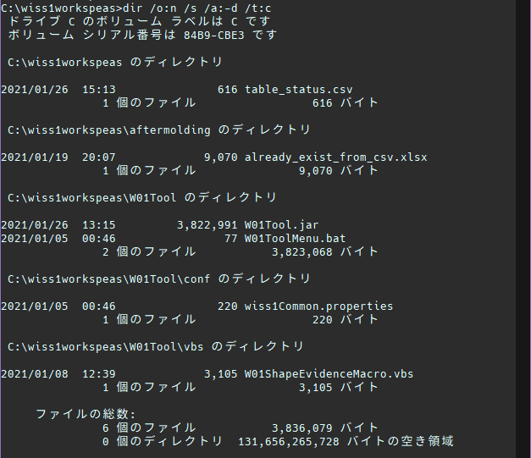

処理前のフォルダ内のファイル数

【確認内容】

テスト手順②
9を入力

テスト手順③
2を入力

テスト手順④
2を入力

・「I02:EXCELファイルへのエビデンス成型が完了しました。」が出力されること
・「I00:処理が正常に終了しました」が出力されてメニューに戻ること

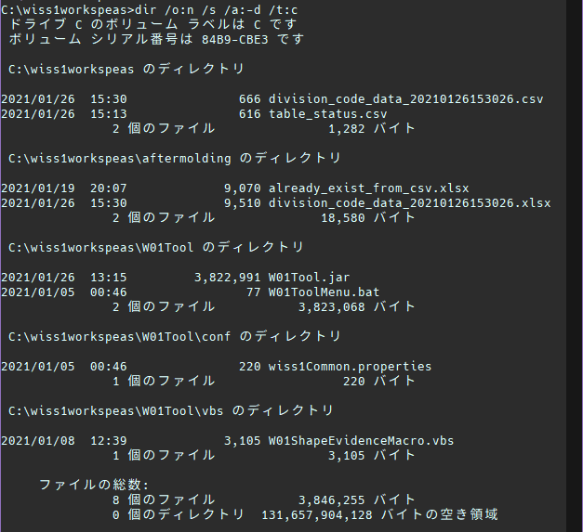

・CSVファイルが作成されていること
・Excelファイルが作成されていること

ファイル名が「テーブル名_data_作成時点の日時」になっていること

コンマ区切りのCSVファイル

・Excelファイルが文字化けしていないこと
・ヘッダ部のセル背景のみ塗りつぶしされていること
・罫線が格子になっていること

【文字列比較】
比較元データ
division_codeテーブルデータ
cd_id | company_cd | division_cd | division_nm | delete_flg | create_user | create_date | update_user | update_date
0002 | 0001 | 0001 | 経営管理本部／総務部 | 0 | 0034 | 2021-01-26 14:12:25.822061 | 0034 | 2021-01-26 14:12:25.822061
0002 | 0001 | 0002 | 経営管理本部／経理部 | 0 | 0034 | 2021-01-26 14:12:25.829995 | 0034 | 2021-01-26 14:12:25.829995
0002 | 0001 | 0003 | 経営管理本部／庶務部 | 0 | 0034 | 2021-01-26 14:12:25.835272 | 0034 | 2021-01-26 14:12:25.835272
0002 | 0001 | 0004 | 営業本部／営業事業部 | 0 | 0034 | 2021-01-26 14:12:25.847046 | 0034 | 2021-01-26 14:12:25.847046
0002 | 0001 | 0005 | 営業本部／海外事業部 | 0 | 0034 | 2021-01-26 14:12:25.853241 | 0034 | 2021-01-26 14:12:25.853241

比較先データ1 |  |  |  |  |  |  |  |  |  |  | 比較先データ2
division_code_data_20210126153026.csv |  |  |  |  |  |  |  |  |  |  | division_code_data_20210126153026.xlsx |  |  |  |  |  |  |  |  | 結果 - 比較先データ1 : 比較先データ2
cd_id | company_cd | division_cd | division_nm | delete_flg | create_user | create_date | update_user | update_date |  |  | cd_id | company_cd | division_cd | division_nm | delete_flg | create_user | create_date | update_user | update_date | TRUE | TRUE | TRUE | TRUE | TRUE | TRUE | TRUE | TRUE | TRUE
0002 | 0001 | 0001 | 経営管理本部／総務部 | 0 | 0034 | 2021-01-26 14:12:25.822061 | 0034 | 2021-01-26 14:12:25.822061 |  |  | 0002 | 0001 | 0001 | 経営管理本部／総務部 | 0 | 0034 | 2021-01-26 14:12:25.822061 | 0034 | 2021-01-26 14:12:25.822061 | TRUE | TRUE | TRUE | TRUE | TRUE | TRUE | TRUE | TRUE | TRUE
0002 | 0001 | 0002 | 経営管理本部／経理部 | 0 | 0034 | 2021-01-26 14:12:25.829995 | 0034 | 2021-01-26 14:12:25.829995 |  |  | 0002 | 0001 | 0002 | 経営管理本部／経理部 | 0 | 0034 | 2021-01-26 14:12:25.829995 | 0034 | 2021-01-26 14:12:25.829995 | TRUE | TRUE | TRUE | TRUE | TRUE | TRUE | TRUE | TRUE | TRUE
0002 | 0001 | 0003 | 経営管理本部／庶務部 | 0 | 0034 | 2021-01-26 14:12:25.835272 | 0034 | 2021-01-26 14:12:25.835272 |  |  | 0002 | 0001 | 0003 | 経営管理本部／庶務部 | 0 | 0034 | 2021-01-26 14:12:25.835272 | 0034 | 2021-01-26 14:12:25.835272 | TRUE | TRUE | TRUE | TRUE | TRUE | TRUE | TRUE | TRUE | TRUE
0002 | 0001 | 0004 | 営業本部／営業事業部 | 0 | 0034 | 2021-01-26 14:12:25.847046 | 0034 | 2021-01-26 14:12:25.847046 |  |  | 0002 | 0001 | 0004 | 営業本部／営業事業部 | 0 | 0034 | 2021-01-26 14:12:25.847046 | 0034 | 2021-01-26 14:12:25.847046 | TRUE | TRUE | TRUE | TRUE | TRUE | TRUE | TRUE | TRUE | TRUE
0002 | 0001 | 0005 | 営業本部／海外事業部 | 0 | 0034 | 2021-01-26 14:12:25.853241 | 0034 | 2021-01-26 14:12:25.853241 |  |  | 0002 | 0001 | 0005 | 営業本部／海外事業部 | 0 | 0034 | 2021-01-26 14:12:25.853241 | 0034 | 2021-01-26 14:12:25.853241 | TRUE | TRUE | TRUE | TRUE | TRUE | TRUE | TRUE | TRUE | TRUE

ファイル形式変換によるデータ内容の損壊も認められない

結果 - 比較元データ : 比較先データ1 |  |  |  |  |  |  |  |  |  |  | 結果 - 比較元データ : 比較先データ2
TRUE | TRUE | TRUE | TRUE | TRUE | TRUE | TRUE | TRUE | TRUE |  |  | TRUE | TRUE | TRUE | TRUE | TRUE | TRUE | TRUE | TRUE | TRUE
TRUE | TRUE | TRUE | TRUE | TRUE | TRUE | TRUE | TRUE | TRUE |  |  | TRUE | TRUE | TRUE | TRUE | TRUE | TRUE | TRUE | TRUE | TRUE
TRUE | TRUE | TRUE | TRUE | TRUE | TRUE | TRUE | TRUE | TRUE |  |  | TRUE | TRUE | TRUE | TRUE | TRUE | TRUE | TRUE | TRUE | TRUE
TRUE | TRUE | TRUE | TRUE | TRUE | TRUE | TRUE | TRUE | TRUE |  |  | TRUE | TRUE | TRUE | TRUE | TRUE | TRUE | TRUE | TRUE | TRUE
TRUE | TRUE | TRUE | TRUE | TRUE | TRUE | TRUE | TRUE | TRUE |  |  | TRUE | TRUE | TRUE | TRUE | TRUE | TRUE | TRUE | TRUE | TRUE
TRUE | TRUE | TRUE | TRUE | TRUE | TRUE | TRUE | TRUE | TRUE |  |  | TRUE | TRUE | TRUE | TRUE | TRUE | TRUE | TRUE | TRUE | TRUE

CSVファイルに内容が反映されている

011
011
【項番011:確認内容】 | ⇒ | OK
・「E03:TBLデータが存在しません」が出力されること ・「E02:処理に失敗しました。」が出力されてメニューに戻ること ・新規にファイルが作成されていないこと |  |  | → | OK | 【異常系】 division_codeテーブルが空の場合、エラーが表示される
 |  |  | → | OK
 |  |  | → | OK

【前提条件】
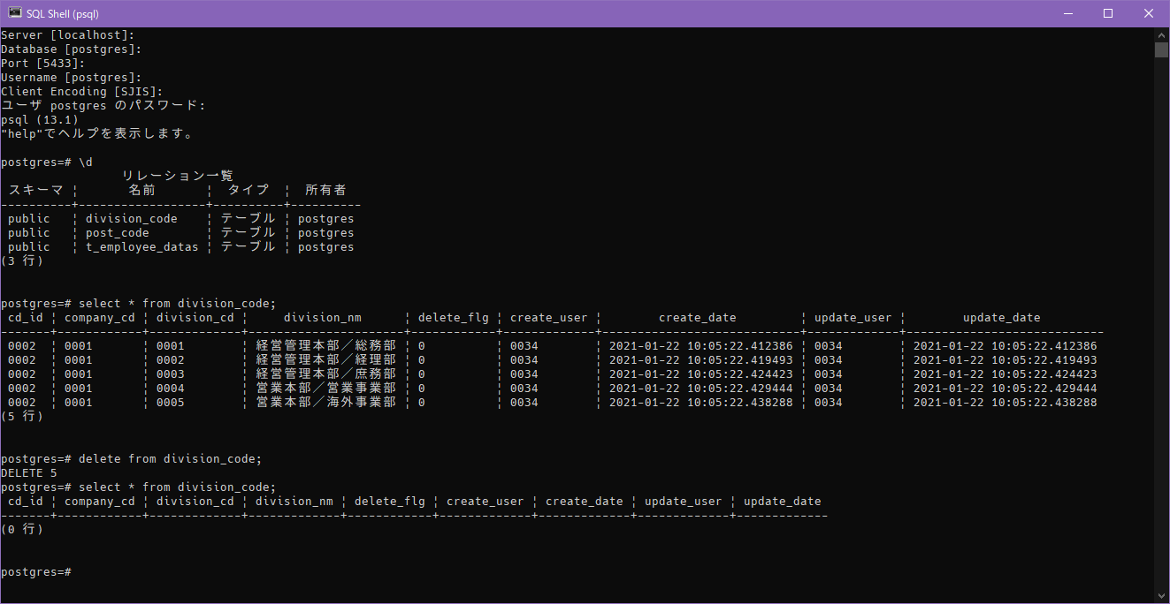

division_codeテーブルのデータを削除する

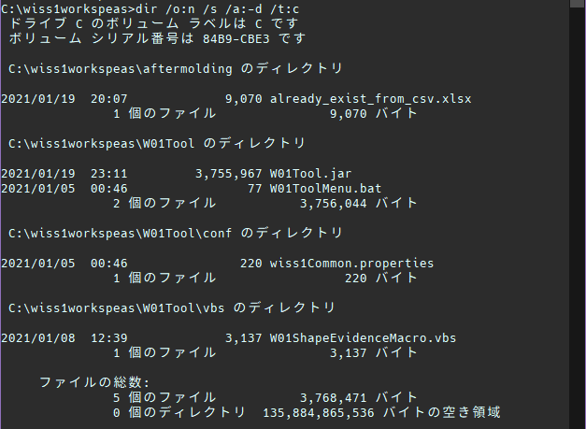

処理前のフォルダ内のファイル数

【確認内容】


テスト手順②
9を入力



テスト手順③
2を入力

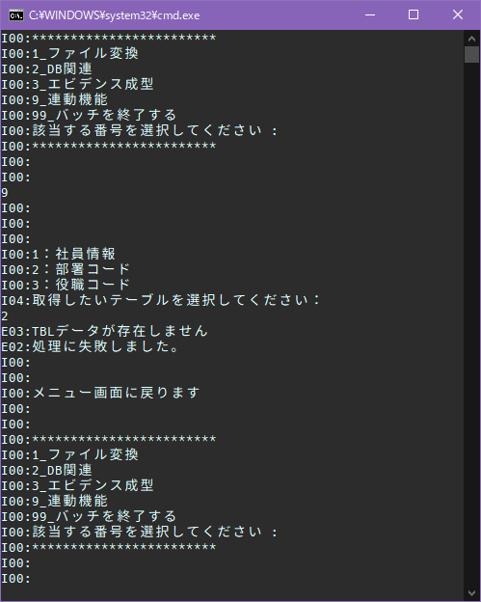

・「E03:TBLデータが存在しません」が出力されること
・「E02:処理に失敗しました。」が出力されてメニューに戻ること



処理後フォルダ内容
新規にファイルが作成されていない

014
014
【項番014:確認内容】 | ⇒ | OK
・「E02:TBLデータ取得に失敗しました。」が出力されること ・「E02:処理に失敗しました。」が出力されてメニューに戻ること ・CSVファイルが作成されていないこと |  |  | → | OK | 【異常系】 テーブルのデータが取得されず、エラーが表示される
 |  |  | → | OK
 |  |  | → | OK

【前提条件】
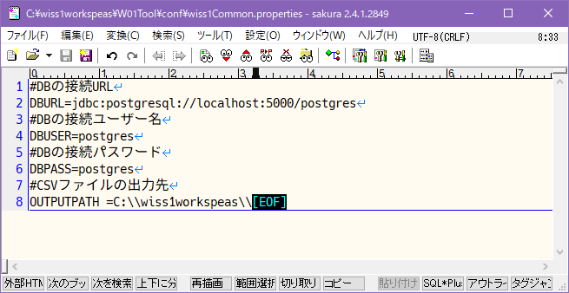

誤ったポート番号を設定しておく

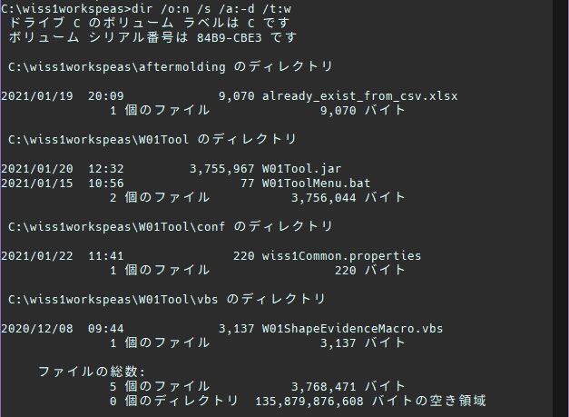

処理前のフォルダ内のファイル数

【確認内容】


テスト手順②
9を入力



テスト手順③
2を入力

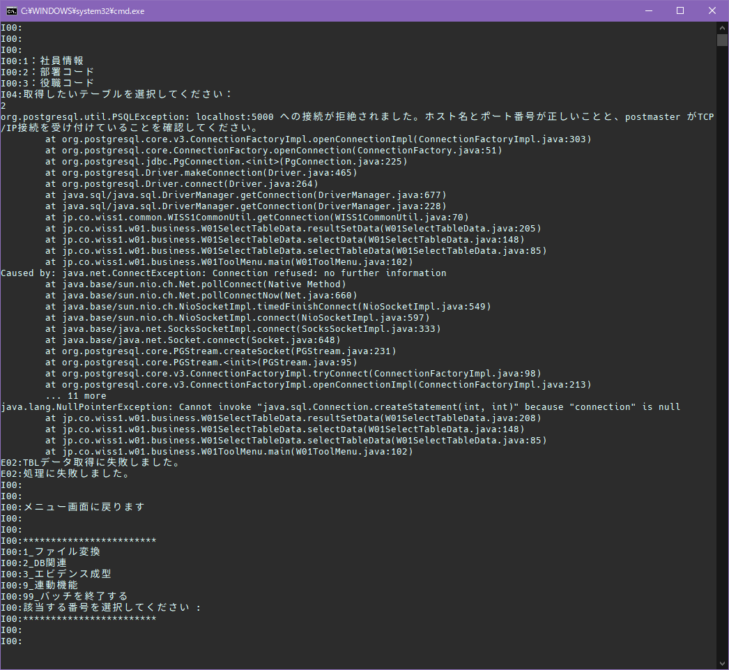

・「E02:TBLデータ取得に失敗しました。」が出力されること
・「E02:処理に失敗しました。」が出力されてメニューに戻ること

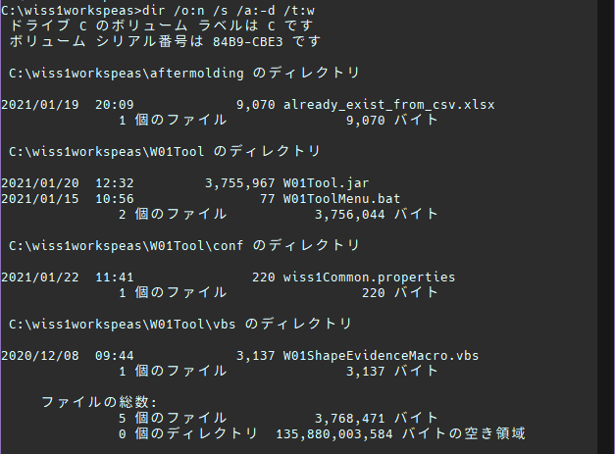

処理後フォルダ内容
新規にファイルが作成されていない

015
015
【項番015:確認内容】 | ⇒ | OK
・「E04:1から3で入力してください」が出力されること ・「E02:処理に失敗しました。」が出力されてメニューに戻ること ・CSVファイルが作成されていないこと |  |  | → | OK | 【異常系】 データを取得するテーブル選択で異常値を入力した場合、エラーが表示される
 |  |  | → | OK
 |  |  | → | OK

【前提条件】


処理前のフォルダ内のファイル数

【確認内容】


テスト手順②
9を入力



テスト手順③
異常値10を入力

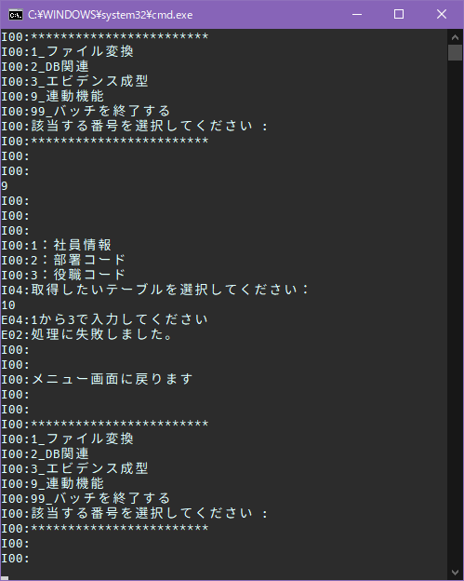

・「E04:1から3で入力してください」が出力されること
・「E02:処理に失敗しました。」が出力されてメニューに戻ること



処理後フォルダ内容
新規にファイルが作成されていない

016
016
【項番016:確認内容】 |  |  | ⇒ | OK
・「E04:1または2でで入力してください」が出力されること ・「E02:処理に失敗しました。」が出力されてメニューに戻ること ・コンマ区切りのCSVファイルが作成されていること ・テーブルデータがファイルの内容に反映されていること ・ファイル名が「テーブル名_data_作成時点の日時」になっていること |  |  |  |  |  |  |  |  | → | OK | 【異常系】 出力先のファイル形式の選択で異常値を入力した場合、エラーが表示される
 |  |  |  |  |  |  |  |  | → | OK
 |  |  |  |  |  |  |  |  | → | OK
 |  |  |  |  |  |  |  |  | → | OK
 |  |  |  |  |  |  |  |  | → | OK

【前提条件】

division_codeテーブルにデータが存在していること


処理前のフォルダ内のファイル数

【確認内容】


テスト手順②
9を入力



テスト手順③
2を入力



テスト手順④
異常値10を入力

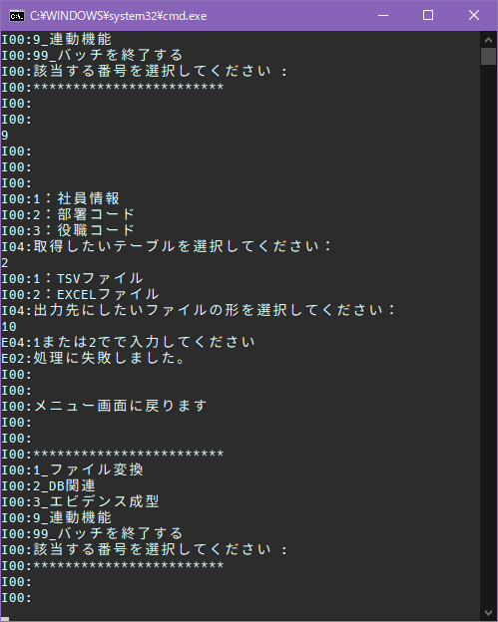

・「E04:1または2でで入力してください」が出力されること
・「E02:処理に失敗しました。」が出力されてメニューに戻ること

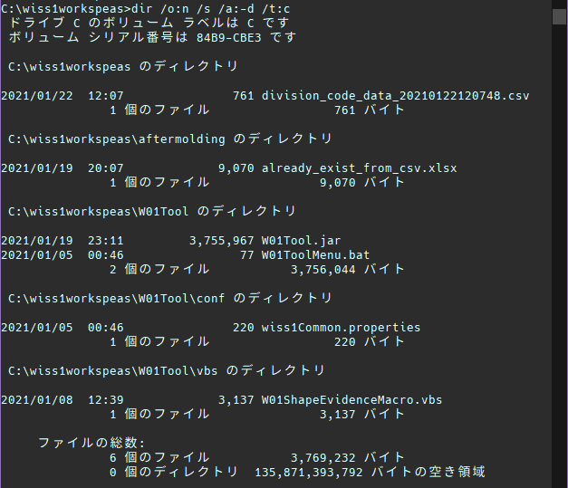

CSVファイルが作成されていること

ファイル名が「テーブル名_data_作成時点の日時」になっていること

コンマ区切りのCSVファイル

【文字列比較】
比較元データ
division_codeテーブルデータ
cd_id | company_cd | division_cd | division_nm | delete_flg | create_user | create_date | update_user | update_date
0002 | 0001 | 0006 | 営業本部／検証事業部 | 0 | 0034 | 2021-01-22 11:58:41.108413 | 0034 | 2021-01-22 11:58:41.108413
0002 | 0001 | 0007 | ソフトウェア技術本部／SIソリューション事業部 | 0 | 0034 | 2021-01-22 11:58:41.120419 | 0034 | 2021-01-22 11:58:41.120419
0002 | 0001 | 0008 | ソフトウェア技術本部／先端テクノロジー事業部 | 0 | 0034 | 2021-01-22 11:58:41.126758 | 0034 | 2021-01-22 11:58:41.126758
0002 | 0001 | 0009 | ソフトウェア技術本部／インフラ事業部 | 0 | 0034 | 2021-01-22 11:58:41.133268 | 0034 | 2021-01-22 11:58:41.133268
0002 | 0001 | 0010 | SE部／ソリューション部 | 0 | 0034 | 2021-01-22 11:58:41.142791 | 0034 | 2021-01-22 11:58:41.142791

比較先データ1
division_code_data_20210122120748.csv
cd_id | company_cd | division_cd | division_nm | delete_flg | create_user | create_date | update_user | update_date
0002 | 0001 | 0006 | 営業本部／検証事業部 | 0 | 0034 | 2021-01-22 11:58:41.108413 | 0034 | 2021-01-22 11:58:41.108413
0002 | 0001 | 0007 | ソフトウェア技術本部／SIソリューション事業部 | 0 | 0034 | 2021-01-22 11:58:41.120419 | 0034 | 2021-01-22 11:58:41.120419
0002 | 0001 | 0008 | ソフトウェア技術本部／先端テクノロジー事業部 | 0 | 0034 | 2021-01-22 11:58:41.126758 | 0034 | 2021-01-22 11:58:41.126758
0002 | 0001 | 0009 | ソフトウェア技術本部／インフラ事業部 | 0 | 0034 | 2021-01-22 11:58:41.133268 | 0034 | 2021-01-22 11:58:41.133268
0002 | 0001 | 0010 | SE部／ソリューション部 | 0 | 0034 | 2021-01-22 11:58:41.142791 | 0034 | 2021-01-22 11:58:41.142791

結果 - 比較元データ : 比較先データ1
TRUE | TRUE | TRUE | TRUE | TRUE | TRUE | TRUE | TRUE | TRUE
TRUE | TRUE | TRUE | TRUE | TRUE | TRUE | TRUE | TRUE | TRUE
TRUE | TRUE | TRUE | TRUE | TRUE | TRUE | TRUE | TRUE | TRUE
TRUE | TRUE | TRUE | TRUE | TRUE | TRUE | TRUE | TRUE | TRUE
TRUE | TRUE | TRUE | TRUE | TRUE | TRUE | TRUE | TRUE | TRUE
TRUE | TRUE | TRUE | TRUE | TRUE | TRUE | TRUE | TRUE | TRUE

CSVへの出力時の文字列は内容が反映されている

017
017
【項番017:確認内容】 |  |  | ⇒ | NG
・「E04:1または2でで入力してください」が出力されること ・「E02:処理に失敗しました。」が出力されてメニューに戻ること ・コンマ区切りのCSVファイルが作成されていること ・タブ区切りのTSVファイルが作成されていること ・テーブルデータがファイルの内容に反映されていること ・ファイル名が「テーブル名_data_作成時点の日時」になっていること |  |  |  |  |  |  |  |  | → | OK |  | 【異常系】 Excelファイルを出力するかの選択で異常値を入力した場合、エラーが表示される
 |  |  |  |  |  |  |  |  | → | OK
 |  |  |  |  |  |  |  |  | → | OK
 |  |  |  |  |  |  |  |  | → | OK
 |  |  |  |  |  |  |  |  | → | NG
 |  |  |  |  |  |  |  |  | → | OK

【前提条件】

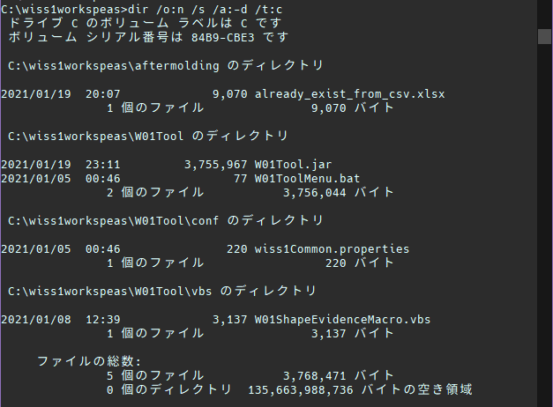
division_codeテーブルにデータが存在していること

処理前のフォルダ内のファイル数

【確認内容】


テスト手順②
9を入力

テスト手順③
2を入力

テスト手順④
1を入力



テスト手順⑤
異常値10を入力

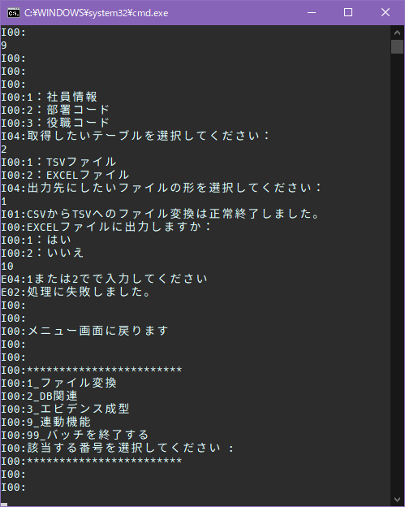

・「E04:1または2でで入力してください」が出力されること
・「E02:処理に失敗しました。」が出力されてメニューに戻ること

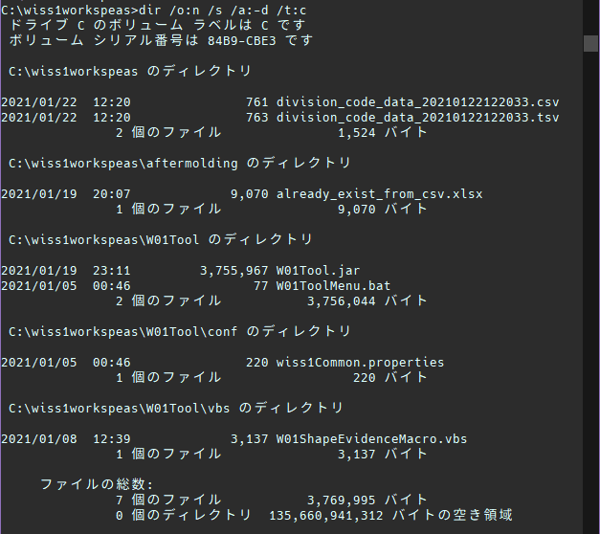

・CSVファイルが作成されていること
・TSVファイルが作成されていること

ファイル名が「テーブル名_data_作成時点の日時」になっていること

コンマ区切りのCSVファイル

・テーブルデータがファイルの内容に反映されていること
→CSVからTSVへの変換時に最終行の改行の有無が異なる

タブ区切りのTSVファイル

【文字列比較】
比較元データ
division_codeテーブルデータ
cd_id | company_cd | division_cd | division_nm | delete_flg | create_user | create_date | update_user | update_date
0002 | 0001 | 0006 | 営業本部／検証事業部 | 0 | 0034 | 2021-01-22 11:58:41.108413 | 0034 | 2021-01-22 11:58:41.108413
0002 | 0001 | 0007 | ソフトウェア技術本部／SIソリューション事業部 | 0 | 0034 | 2021-01-22 11:58:41.120419 | 0034 | 2021-01-22 11:58:41.120419
0002 | 0001 | 0008 | ソフトウェア技術本部／先端テクノロジー事業部 | 0 | 0034 | 2021-01-22 11:58:41.126758 | 0034 | 2021-01-22 11:58:41.126758
0002 | 0001 | 0009 | ソフトウェア技術本部／インフラ事業部 | 0 | 0034 | 2021-01-22 11:58:41.133268 | 0034 | 2021-01-22 11:58:41.133268
0002 | 0001 | 0010 | SE部／ソリューション部 | 0 | 0034 | 2021-01-22 11:58:41.142791 | 0034 | 2021-01-22 11:58:41.142791

比較先データ1 |  |  |  |  |  |  |  |  |  |  | 比較先データ2
division_code_data_20210122122033.csv |  |  |  |  |  |  |  |  |  |  | division_code_data_20210122122033.tsv |  |  |  |  |  |  |  |  | 結果 - 比較先データ1 : 比較先データ2
cd_id | company_cd | division_cd | division_nm | delete_flg | create_user | create_date | update_user | update_date |  |  | cd_id | company_cd | division_cd | division_nm | delete_flg | create_user | create_date | update_user | update_date | TRUE | TRUE | TRUE | TRUE | TRUE | TRUE | TRUE | TRUE | TRUE
0002 | 0001 | 0006 | 営業本部／検証事業部 | 0 | 0034 | 2021-01-22 11:58:41.108413 | 0034 | 2021-01-22 11:58:41.108413 |  |  | 0002 | 0001 | 0006 | 営業本部／検証事業部 | 0 | 0034 | 2021-01-22 11:58:41.108413 | 0034 | 2021-01-22 11:58:41.108413 | TRUE | TRUE | TRUE | TRUE | TRUE | TRUE | TRUE | TRUE | TRUE
0002 | 0001 | 0007 | ソフトウェア技術本部／SIソリューション事業部 | 0 | 0034 | 2021-01-22 11:58:41.120419 | 0034 | 2021-01-22 11:58:41.120419 |  |  | 0002 | 0001 | 0007 | ソフトウェア技術本部／SIソリューション事業部 | 0 | 0034 | 2021-01-22 11:58:41.120419 | 0034 | 2021-01-22 11:58:41.120419 | TRUE | TRUE | TRUE | TRUE | TRUE | TRUE | TRUE | TRUE | TRUE
0002 | 0001 | 0008 | ソフトウェア技術本部／先端テクノロジー事業部 | 0 | 0034 | 2021-01-22 11:58:41.126758 | 0034 | 2021-01-22 11:58:41.126758 |  |  | 0002 | 0001 | 0008 | ソフトウェア技術本部／先端テクノロジー事業部 | 0 | 0034 | 2021-01-22 11:58:41.126758 | 0034 | 2021-01-22 11:58:41.126758 | TRUE | TRUE | TRUE | TRUE | TRUE | TRUE | TRUE | TRUE | TRUE
0002 | 0001 | 0009 | ソフトウェア技術本部／インフラ事業部 | 0 | 0034 | 2021-01-22 11:58:41.133268 | 0034 | 2021-01-22 11:58:41.133268 |  |  | 0002 | 0001 | 0009 | ソフトウェア技術本部／インフラ事業部 | 0 | 0034 | 2021-01-22 11:58:41.133268 | 0034 | 2021-01-22 11:58:41.133268 | TRUE | TRUE | TRUE | TRUE | TRUE | TRUE | TRUE | TRUE | TRUE
0002 | 0001 | 0010 | SE部／ソリューション部 | 0 | 0034 | 2021-01-22 11:58:41.142791 | 0034 | 2021-01-22 11:58:41.142791 |  |  | 0002 | 0001 | 0010 | SE部／ソリューション部 | 0 | 0034 | 2021-01-22 11:58:41.142791 | 0034 | 2021-01-22 11:58:41.142791 | TRUE | TRUE | TRUE | TRUE | TRUE | TRUE | TRUE | TRUE | TRUE

結果 - 比較元データ : 比較先データ1 |  |  |  |  |  |  |  |  |  |  | 結果 - 比較元データ : 比較先データ2
TRUE | TRUE | TRUE | TRUE | TRUE | TRUE | TRUE | TRUE | TRUE |  |  | TRUE | TRUE | TRUE | TRUE | TRUE | TRUE | TRUE | TRUE | TRUE
TRUE | TRUE | TRUE | TRUE | TRUE | TRUE | TRUE | TRUE | TRUE |  |  | TRUE | TRUE | TRUE | TRUE | TRUE | TRUE | TRUE | TRUE | TRUE
TRUE | TRUE | TRUE | TRUE | TRUE | TRUE | TRUE | TRUE | TRUE |  |  | TRUE | TRUE | TRUE | TRUE | TRUE | TRUE | TRUE | TRUE | TRUE
TRUE | TRUE | TRUE | TRUE | TRUE | TRUE | TRUE | TRUE | TRUE |  |  | TRUE | TRUE | TRUE | TRUE | TRUE | TRUE | TRUE | TRUE | TRUE
TRUE | TRUE | TRUE | TRUE | TRUE | TRUE | TRUE | TRUE | TRUE |  |  | TRUE | TRUE | TRUE | TRUE | TRUE | TRUE | TRUE | TRUE | TRUE
TRUE | TRUE | TRUE | TRUE | TRUE | TRUE | TRUE | TRUE | TRUE |  |  | TRUE | TRUE | TRUE | TRUE | TRUE | TRUE | TRUE | TRUE | TRUE

CSVへの出力時の文字列は内容が反映されている

⇒017
017
【項番017:確認内容】 |  |  | ⇒ | OK
・「E04:1または2でで入力してください」が出力されること ・「E02:処理に失敗しました。」が出力されてメニューに戻ること ・コンマ区切りのCSVファイルが作成されていること ・タブ区切りのTSVファイルが作成されていること ・テーブルデータがファイルの内容に反映されていること ・ファイル名が「テーブル名_data_作成時点の日時」になっていること |  |  |  |  |  |  |  |  | → | OK |  | 【異常系】 Excelファイルを出力するかの選択で異常値を入力した場合、エラーが表示される
 |  |  |  |  |  |  |  |  | → | OK
 |  |  |  |  |  |  |  |  | → | OK
 |  |  |  |  |  |  |  |  | → | OK
 |  |  |  |  |  |  |  |  | → | OK
 |  |  |  |  |  |  |  |  | → | OK

【前提条件】
division_codeテーブルにデータが存在していること

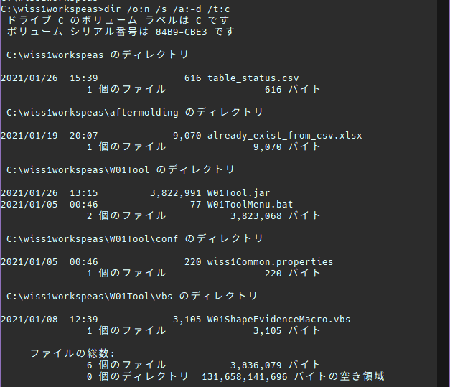

処理前のフォルダ内のファイル数

【確認内容】

テスト手順②
9を入力

テスト手順③
2を入力

テスト手順④
1を入力

テスト手順⑤
異常値10を入力

・「E04:1または2でで入力してください」が出力されること
・「E02:処理に失敗しました。」が出力されてメニューに戻ること

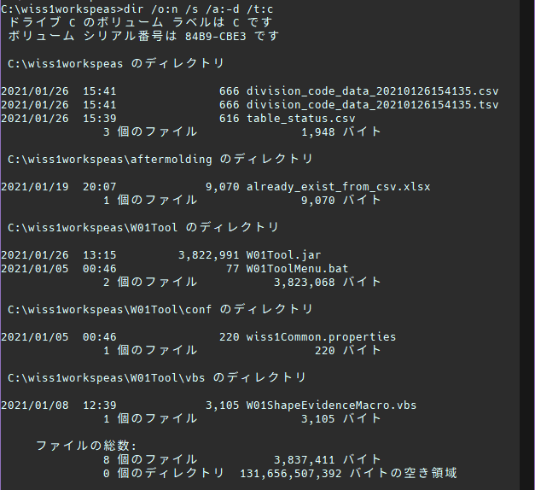

・CSVファイルが作成されていること
・TSVファイルが作成されていること

ファイル名が「テーブル名_data_作成時点の日時」になっていること

コンマ区切りのCSVファイル

タブ区切りのTSVファイル

【文字列比較】
比較元データ
division_codeテーブルデータ
cd_id | company_cd | division_cd | division_nm | delete_flg | create_user | create_date | update_user | update_date
0002 | 0001 | 0001 | 経営管理本部／総務部 | 0 | 0034 | 2021-01-26 14:12:25.822061 | 0034 | 2021-01-26 14:12:25.822061
0002 | 0001 | 0002 | 経営管理本部／経理部 | 0 | 0034 | 2021-01-26 14:12:25.829995 | 0034 | 2021-01-26 14:12:25.829995
0002 | 0001 | 0003 | 経営管理本部／庶務部 | 0 | 0034 | 2021-01-26 14:12:25.835272 | 0034 | 2021-01-26 14:12:25.835272
0002 | 0001 | 0004 | 営業本部／営業事業部 | 0 | 0034 | 2021-01-26 14:12:25.847046 | 0034 | 2021-01-26 14:12:25.847046
0002 | 0001 | 0005 | 営業本部／海外事業部 | 0 | 0034 | 2021-01-26 14:12:25.853241 | 0034 | 2021-01-26 14:12:25.853241

比較先データ1 |  |  |  |  |  |  |  |  |  |  | 比較先データ2
division_code_data_20210126154135.csv |  |  |  |  |  |  |  |  |  |  | division_code_data_20210126154135.tsv |  |  |  |  |  |  |  |  | 結果 - 比較先データ1 : 比較先データ2
cd_id | company_cd | division_cd | division_nm | delete_flg | create_user | create_date | update_user | update_date |  |  | cd_id | company_cd | division_cd | division_nm | delete_flg | create_user | create_date | update_user | update_date | TRUE | TRUE | TRUE | TRUE | TRUE | TRUE | TRUE | TRUE | TRUE
0002 | 0001 | 0001 | 経営管理本部／総務部 | 0 | 0034 | 2021-01-26 14:12:25.822061 | 0034 | 2021-01-26 14:12:25.822061 |  |  | 0002 | 0001 | 0001 | 経営管理本部／総務部 | 0 | 0034 | 2021-01-26 14:12:25.822061 | 0034 | 2021-01-26 14:12:25.822061 | TRUE | TRUE | TRUE | TRUE | TRUE | TRUE | TRUE | TRUE | TRUE
0002 | 0001 | 0002 | 経営管理本部／経理部 | 0 | 0034 | 2021-01-26 14:12:25.829995 | 0034 | 2021-01-26 14:12:25.829995 |  |  | 0002 | 0001 | 0002 | 経営管理本部／経理部 | 0 | 0034 | 2021-01-26 14:12:25.829995 | 0034 | 2021-01-26 14:12:25.829995 | TRUE | TRUE | TRUE | TRUE | TRUE | TRUE | TRUE | TRUE | TRUE
0002 | 0001 | 0003 | 経営管理本部／庶務部 | 0 | 0034 | 2021-01-26 14:12:25.835272 | 0034 | 2021-01-26 14:12:25.835272 |  |  | 0002 | 0001 | 0003 | 経営管理本部／庶務部 | 0 | 0034 | 2021-01-26 14:12:25.835272 | 0034 | 2021-01-26 14:12:25.835272 | TRUE | TRUE | TRUE | TRUE | TRUE | TRUE | TRUE | TRUE | TRUE
0002 | 0001 | 0004 | 営業本部／営業事業部 | 0 | 0034 | 2021-01-26 14:12:25.847046 | 0034 | 2021-01-26 14:12:25.847046 |  |  | 0002 | 0001 | 0004 | 営業本部／営業事業部 | 0 | 0034 | 2021-01-26 14:12:25.847046 | 0034 | 2021-01-26 14:12:25.847046 | TRUE | TRUE | TRUE | TRUE | TRUE | TRUE | TRUE | TRUE | TRUE
0002 | 0001 | 0005 | 営業本部／海外事業部 | 0 | 0034 | 2021-01-26 14:12:25.853241 | 0034 | 2021-01-26 14:12:25.853241 |  |  | 0002 | 0001 | 0005 | 営業本部／海外事業部 | 0 | 0034 | 2021-01-26 14:12:25.853241 | 0034 | 2021-01-26 14:12:25.853241 | TRUE | TRUE | TRUE | TRUE | TRUE | TRUE | TRUE | TRUE | TRUE

ファイル形式変換によるデータ内容の損壊も認められない

結果 - 比較元データ : 比較先データ1 |  |  |  |  |  |  |  |  |  |  | 結果 - 比較元データ : 比較先データ2
TRUE | TRUE | TRUE | TRUE | TRUE | TRUE | TRUE | TRUE | TRUE |  |  | TRUE | TRUE | TRUE | TRUE | TRUE | TRUE | TRUE | TRUE | TRUE
TRUE | TRUE | TRUE | TRUE | TRUE | TRUE | TRUE | TRUE | TRUE |  |  | TRUE | TRUE | TRUE | TRUE | TRUE | TRUE | TRUE | TRUE | TRUE
TRUE | TRUE | TRUE | TRUE | TRUE | TRUE | TRUE | TRUE | TRUE |  |  | TRUE | TRUE | TRUE | TRUE | TRUE | TRUE | TRUE | TRUE | TRUE
TRUE | TRUE | TRUE | TRUE | TRUE | TRUE | TRUE | TRUE | TRUE |  |  | TRUE | TRUE | TRUE | TRUE | TRUE | TRUE | TRUE | TRUE | TRUE
TRUE | TRUE | TRUE | TRUE | TRUE | TRUE | TRUE | TRUE | TRUE |  |  | TRUE | TRUE | TRUE | TRUE | TRUE | TRUE | TRUE | TRUE | TRUE
TRUE | TRUE | TRUE | TRUE | TRUE | TRUE | TRUE | TRUE | TRUE |  |  | TRUE | TRUE | TRUE | TRUE | TRUE | TRUE | TRUE | TRUE | TRUE

CSVファイルに内容が反映されている

